补测情况
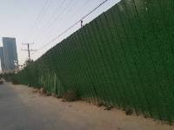
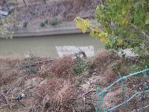
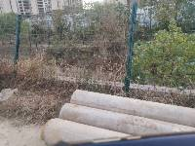
序号 | 基站类型 | gci | 基站名称 | cellname | 单验业务 | 测试人员 | 单验日期 | 单验问题DX | 单验问题LT | 基站扇区方位角 | 塔桅类型 | 基站高度 | 天线挂高 | 天线平台 | 备注
418 | 5G宏站 | 4850693-3 | 5AZYZOSFF0405建设帝苑别墅0AD+建设西流湖管理处西N | 5AZYZOSFF0405_003建设帝苑别墅0AD+建设西流湖管理处西N | 电信/联通 | 徐浩然 | 2021-11-17 | 上传，下载均未通过 | 上传，下载未通过 | / | / | / | / | /
419 | 5G宏站 | 4850693-4 | 5AZYZOSFF0405建设帝苑别墅0AD+建设西流湖管理处西N | 5AZYZOSFF0405_004建设帝苑别墅0AD+建设西流湖管理处西N | 电信/联通 | 徐浩然 | 2021-11-17 | 上传，下载均未通过 | 上传，下载未通过 | / | / | / | / | /
420 | 5G宏站 | 4850693-5 | 5AZYZOSFF0405建设帝苑别墅0AD+建设西流湖管理处西N | 5AZYZOSFF0405_005建设帝苑别墅0AD+建设西流湖管理处西N | 电信/联通 | 徐浩然 | 2021-11-17 | 上传，下载均未通过 | 上传，下载未通过 | / | / | / | / | /

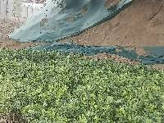
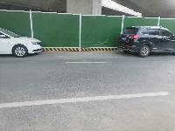
253 | 5G宏站 | 4850651-3 | 5AZYZOSFF03DB建设嘉图15D+建设科学大道西四环西T | 5AZYZOSFF03DB_003建设嘉图15D+建设科学大道西四环西T | 电信 | 徐浩然 | 2021-11-17 |  |  | / | / | / | / | /
254 | 5G宏站 | 4850651-4 | 5AZYZOSFF03DB建设嘉图15D+建设科学大道西四环西T | 5AZYZOSFF03DB_004建设嘉图15D+建设科学大道西四环西T | 电信 | 徐浩然 | 2021-11-17 | 下载未通过 |  | / | / | / | / | /
255 | 5G宏站 | 4850651-5 | 5AZYZOSFF03DB建设嘉图15D+建设科学大道西四环西T | 5AZYZOSFF03DB_005建设嘉图15D+建设科学大道西四环西T | 电信 | 徐浩然 | 2021-11-17 | 下载未通过 |  | / | / | / | / | /

